TDSheet
Оплата данного счета означает согласие с публичной офертой, размещенной на сайте по адресу: http://www.cainet.ru/files/oferta.pdf

ПАО "СБЕРБАНК" |  |  |  |  |  | БИК |  |  |  | 044525225
 |  |  |  |  |  | Сч. № |  |  |  | 30101810400000000225
Банк получателя
ИНН |  | 7734643022 |  | КПП | 771401001 | Сч. № |  |  |  | 40702810238090006249
ООО "УЦИ"

Получатель

Счет на оплату № 000 от

Поставщик: |  |  | ООО "УЦИ", ИНН 7734643022, КПП 771401001, 127083, Москва г, 8 Марта ул, дом № 1, строение 12, тел.: +7(495)730-28-82

Покупатель: |  |  | Person

№ | Товары (работы, услуги) |  |  |  |  |  | Кол-во |  | Ед. |  | Цена |  | Сумма
1 | Item |  |  |  |  |  | 1 |  |  |  | 1,900.00 |  | 1,900.00

 |  |  |  |  |  |  |  |  |  |  |  | Итого: | 1,900.00
 |  |  |  |  |  |  |  |  |  |  |  | В том числе НДС: | 0.00
 |  |  |  |  |  |  |  |  |  |  |  | Всего к оплате: | 1,900.00
Item2
Item3

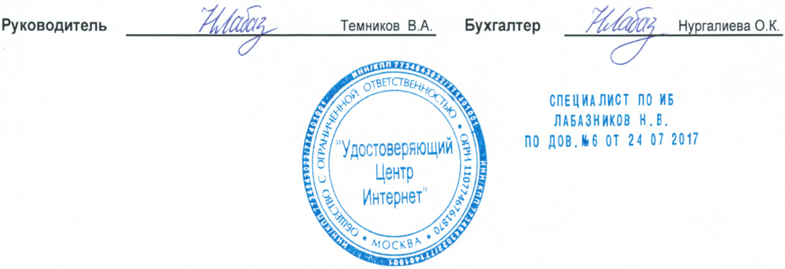
Руководитель |  |  |  | Темников В.А. |  |  |  | Бухгалтер |  |  |  | Нургалиева О.К.

